Bestellijst

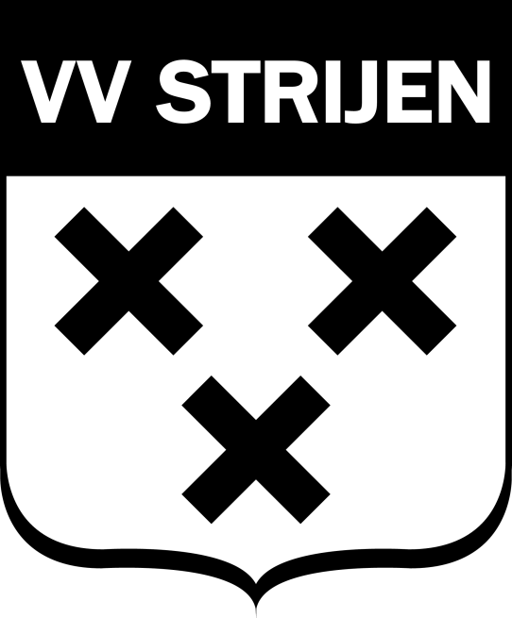
Club:
Team:
Sponsor voorzijde shirt:
Sponsor achterzijde shirt:
Naam achterzijde shirt: *
Rugnummers: *
Sponsor Short: |  |  |  |  | Kousen |  | Kleur |  | 27-31 | 32-36 | 37-41 | 42-46 | Totaal
Nummers Short: *
Prijs Shirt:
Prijs Short:
Prijs Kousen:

 | Lange Mouw/Korte Mouw (LM of KM) |  |  |  | JR |  |  |  |  |  | SR
Wedstrijdshirt |  | Kleur | Rugnummer: | Naam achterzijde: | XXS | XS | S | M | L | XL | S | M | L | XL | XXL | XXXL | XXXXL
Keepersshirt + padding
Keepersshirt geen padding
shirt
shirt
shirt
shirt
shirt
shirt
shirt
shirt
shirt
shirt
shirt
shirt
shirt
shirt
shirt
shirt
shirt
shirt
shirt
shirt
shirt
 |  |  |  | Totaal | 0 | 0 | 0 | 0 | 0 | 0 | 0 | 0 | 0 | 0 | 0 | 0 | 0 | 0

 |  |  |  |  | JR |  |  |  |  |  | SR
Wedstrijdshorts |  | Kleur | Kleine nummers |  | XXS | XS | S | M | L | XL | S | M | L | XL | XXL | XXXL | XXXXL
Keepersshort + padding
Keepersshort geen padding
Short
Short
Short
Short
Short
Short
Short
Short
Short
Short
Short
Short
Short
Short
Short
Short
Short
Short
Short
Short
Short
 |  |  |  | Totaal | 0 | 0 | 0 | 0 | 0 | 0 | 0 | 0 | 0 | 0 | 0 | 0 | 0 | 0

